Plantillas SISTEMA BH
 |  |  |  |  |  |  |  |  |  | RANGO DE EDAD 20-62 |  |  |  | RANGO DE EDAD > 62
 |  |  |  |  |  |  |  |  |  | HOMBRES |  | MUJERES |  | HOMBRES |  | MUJERES
AREA | EXAMEN | TIPO DE MUESTRA | AGRUPADOR | ANALITO | METODO | RESULTADO | UNIDADES |  | VALORES DE REFERENCIA | MIN | MAX | MIN | MAX | MIN | MAX | MIN | MAX
Hematologìa | BIOMETRIA HEMATICA | SANGRE TOTAL | FORMULA ROJA | ERITROCITOS | Citometría de Flujo, Espectrofotometria | NUMERICO |  | x10^6/mm3 |  | 4.3 | 5.7 | 4 | 5 | 4.3 | 5.7 | 4 | 5
 |  |  |  | HEMOGLOBINA | Citometría de Flujo, Espectrofotometria | NUMERICO |  |  |  | 13 | 17 | 12 | 15 | 13 | 17 | 12 | 15
 |  |  |  | HEMATOCRITO | Citometría de Flujo, Espectrofotometria | NUMERICO |  | % |  | 39 | 51 | 36 | 45 | 39 | 51 | 36 | 45
 |  |  |  | VOLUMEN GLOBULAR MEDIO | Citometría de Flujo, Espectrofotometria | NUMERICO |  | fL |  | 83 | 100 | 83 | 100 | 83 | 100 | 83 | 100
 |  |  |  | HEMOGLOBINA CORPUSCULAR MEDIA (HCM) | Citometría de Flujo, Espectrofotometria | NUMERICO |  | pg |  | 28 | 32 | 28 | 32 | 28 | 32 | 28 | 32
 |  |  |  | CONCENTRACION DE HEMOGLOBINA CORPUSCULAR MEDIA | Citometría de Flujo, Espectrofotometria | NUMERICO |  | g/dL |  | 32 | 34.5 | 32 | 34.5 | 32 | 34.5 | 32 | 34.5
 |  |  |  | INDICE DE DISTRIBUCION DE ERITROCITOS (RDW) | Citometría de Flujo, Espectrofotometria | NUMERICO |  | % |  | 11.5 | 15 | 11.5 | 15 | 11.5 | 15 | 11.5 | 15
 |  |  | SERIE PLAQUETARIA | PLAQUETAS | Citometría de Flujo, Espectrofotometria | NUMERICO |  | 10^3/Ul |  | 150 | 400 | 150 | 400 | 150 | 400 | 150 | 400
 |  |  |  | VOLUMEN PLAQUETARIO MEDIO (VPM) | Citometría de Flujo, Espectrofotometria | NUMERICO |  | fL |  | 6 | 9.5 | 6 | 9.5 | 6 | 9.5 | 6 | 9.5
 |  |  |  |  |  |  |  | Absolutos
 |  |  | FORMULA BLANCA | LEUCOCITOS TOTALES | Citometría de Flujo, Espectrofotometria | NUMERICO | x 10^3 /uL | 0 /uL |  | 4500 | 11000 | 4500 | 13000 | 4500 | 11000 | 4500 | 13000
 |  |  |  | NEUTROFILOS TOTALES | Citometría de Flujo, Espectrofotometria | NUMERICO | % | 0 /uL |  | 1800 | 7700 | 1800 | 8000 | 1800 | 7700 | 1800 | 8000
 |  |  |  | NEUTROFILOS SEGMENTADOS | Citometría de Flujo, Espectrofotometria | NUMERICO | % | 0 /uL |  | 1800 | 7000 | 1800 | 7000 | 1800 | 7000 | 1800 | 7000
 |  |  |  | NEUTROFILOS EN BANDA | Citometría de Flujo, Espectrofotometria | NUMERICO | % | 0 /uL |  | 0 | 700 | 0 | 700 | 0 | 700 | 0 | 700
 |  |  |  | METAMIELOCITOS | Citometría de Flujo, Espectrofotometria | NUMERICO | % | 0 /uL |  | 0 | 0 | 0 | 0 | 0 | 0 | 0 | 0
 |  |  |  | MIELOCITOS | Citometría de Flujo, Espectrofotometria | NUMERICO | % | 0 /uL |  | 0 | 0 | 0 | 0 | 0 | 0 | 0 | 0
 |  |  |  | PROMIELOCITOS | Citometría de Flujo, Espectrofotometria | NUMERICO | % | 0 /uL |  | 0 | 0 | 0 | 0 | 0 | 0 | 0 | 0
 |  |  |  | BLASTOS | Citometría de Flujo, Espectrofotometria | NUMERICO | % | 0 /uL |  | 0 | 0 | 0 | 0 | 0 | 0 | 0 | 0
 |  |  |  | EOSINOFILOS | Citometría de Flujo, Espectrofotometria | NUMERICO | % | 0 /uL |  | 20 | 450 | 20 | 450 | 20 | 450 | 20 | 450
 |  |  |  | BASOFILOS | Citometría de Flujo, Espectrofotometria | NUMERICO | % | 0 /uL |  | 0 | 100 | 0 | 100 | 0 | 100 | 0 | 100
 |  |  |  | MONOCITOS | Citometría de Flujo, Espectrofotometria | NUMERICO | % | 0 /uL |  | 0 | 800 | 0 | 800 | 0 | 800 | 0 | 800
 |  |  |  | LINFOCITOS | Citometría de Flujo, Espectrofotometria | NUMERICO | % | 0 /uL |  | 1000 | 4800 | 1000 | 4800 | 1000 | 4800 | 1000 | 4800

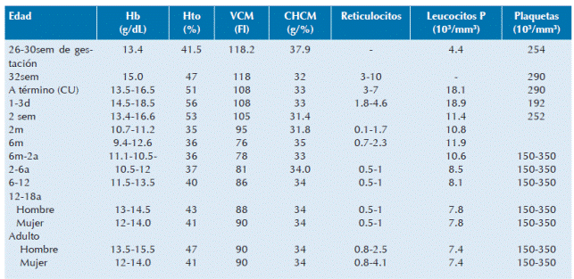

 |  |  |  |  |  |  |  |  |  | https://www.scielo.org.mx/img/revistas/apm/v37n4//2395-8235-apm-37-04-00246-gt1.gif

